Лист1
 |  | Итоговая работа
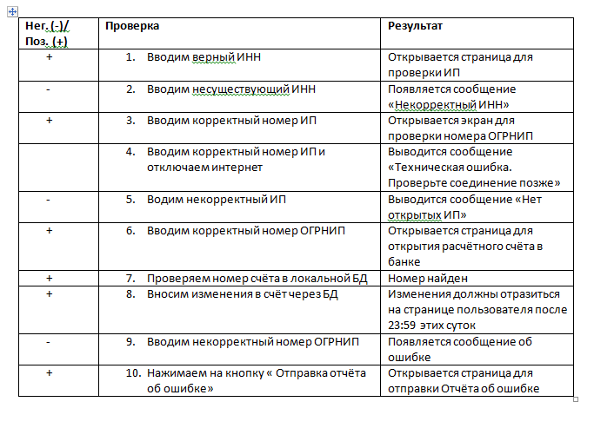

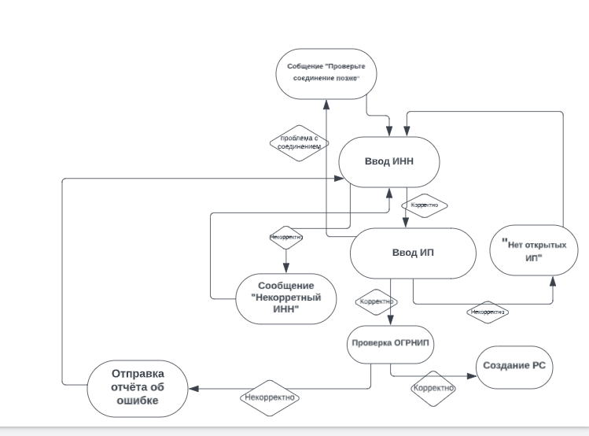

 | Ввод ИНН | Проверка ИП | "Нет открытых ИП" | Проверка ОГРНИП | Отчёта об ошибке | Досуп к открытию р/c | Создание р/c | Изменения по р/c
Ввод ИНН
Проверка ИП
"Нет открытых ИП"
Проверка ОГРНИП
Отчёта об ошибке
Досуп к открытию р/c
Создание р/c
Изменения по р/c

